CollectiveAccess
Image | Object | Description | Date
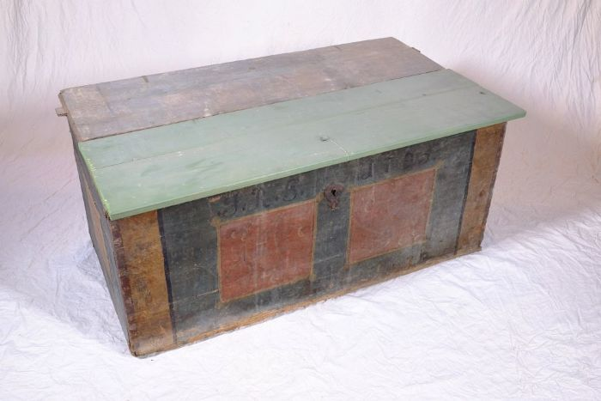 | Aussteuertruhe von Johanna Rosina Günther, 1795 (A1108) | Die aufgebrachten Initialen und das Datum lassen vermuten, dass es sich um die Aussteuertruhe von Johanna Rosina Günther handelt. Sie heiratete Johann Gottfried Günther, welcher um 1800 den Polenzer Dreiseithof, in dem sich heute der Verein "Einigkeit 4" befindet, erbaute. Bis ins 20. Jahrhundert war es üblich, dass die Familie einer jungen Frau bis zu deren Hochzeit ihre Aussteuer, die oft aus Heimtextilien, Geschirr und anderen nützlichen Dingen für den Haushalt bestand, ansammelte. Bei der Hochzeit wurde diese Aussteuer dann dem Vater des Bräutigams oder dem Brautpaar selbst überreicht - in einer Truhe. Die Aussteuer sollte dem jungen Paar das Leben in einem eigenen Haushalt ermöglichen. Gleichzeitig diente die Truhe als Verwahrungsort, aber auch der Sicherung der wertvollen Besitztümer. Sie konnte verschlossen werden und war im Falle eines Brandes leicht zu transportieren und in Sicherheit zu bringen.
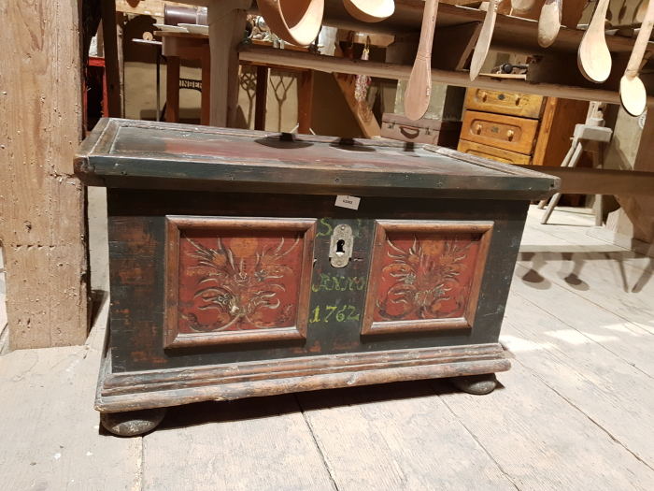 | Bemalte Holztruhe auf Quetschkugelfüßen (G1003) | Eine Bauerntruhe zur Aufbewahrung von Wertgegenständen und Kleidung mit der Aufschrift "S R / ANNO / 1762".
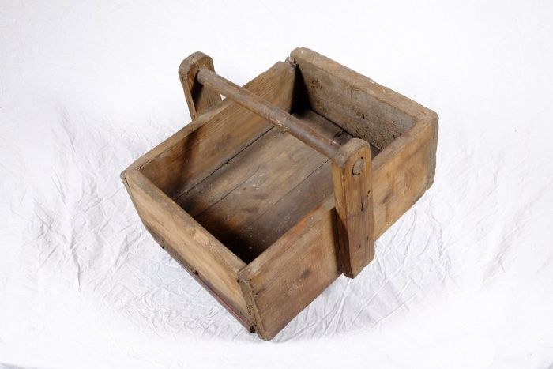 | Kiste für Gewichtsatz (A1186) | Diese Kiste diente zur Aufbewahrung mehrerer verschiedener Waagengewichte, einem sogenannten Gewichtsatz.
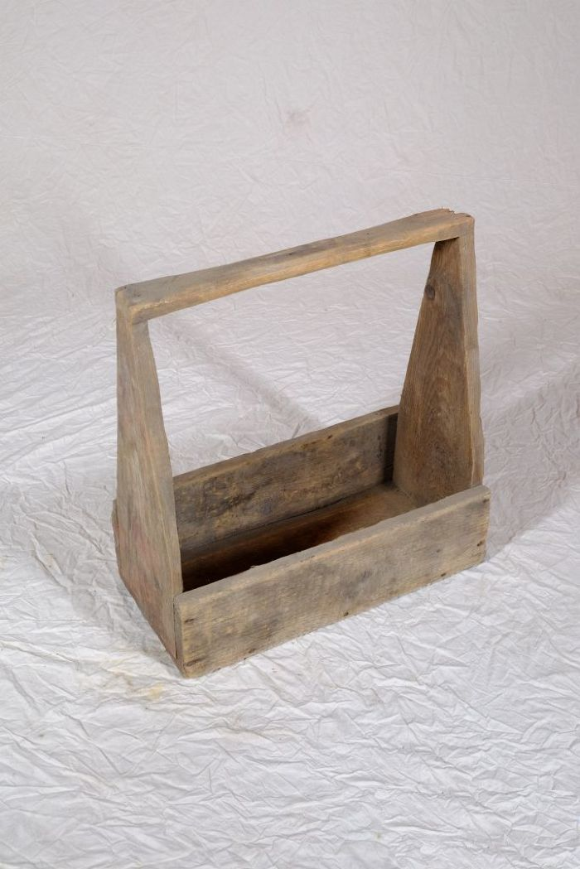
 | Kiste für Gewichtsatz (A1187) | Diese Kiste diente zur Aufbewahrung mehrerer verschiedener Waagengewichte, einem sogenannten Gewichtsatz.
 | Weidenkorb (A1302) | Körbe waren alltägliche Behältnisse zur Aufbewahrung und auch zum Transport von Lebensmitteln und Alltagsgütern.
 | Weidenkorb (A1303) | Körbe waren alltägliche Behältnisse zur Aufbewahrung und auch zum Transport von Lebensmitteln und Alltagsgütern.

